Install windows terminal
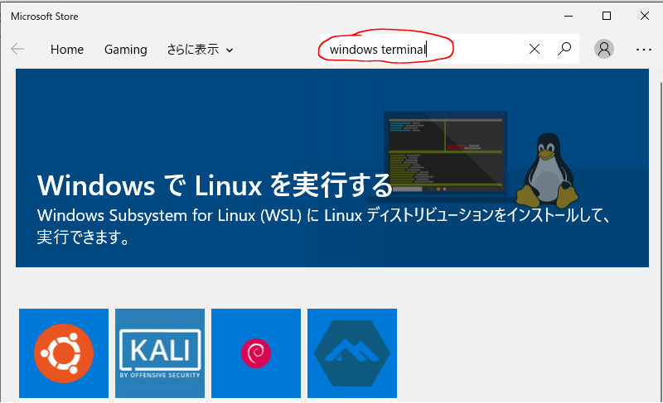

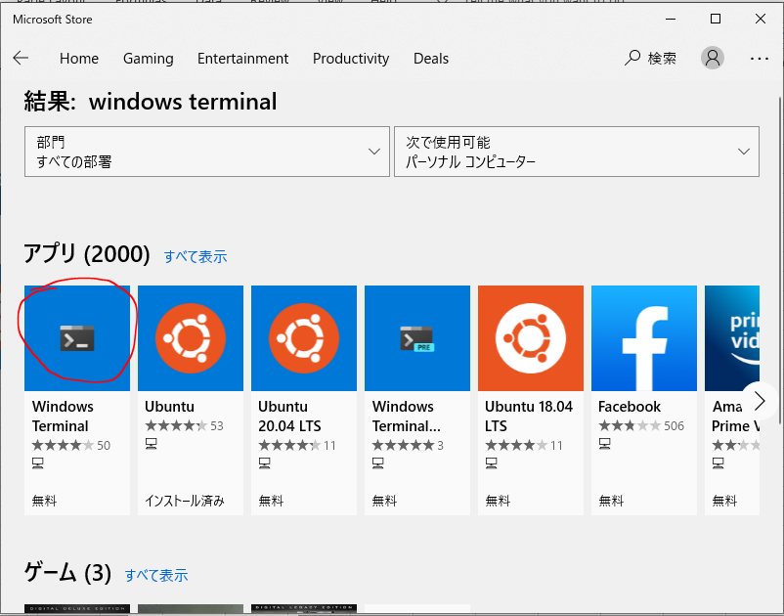

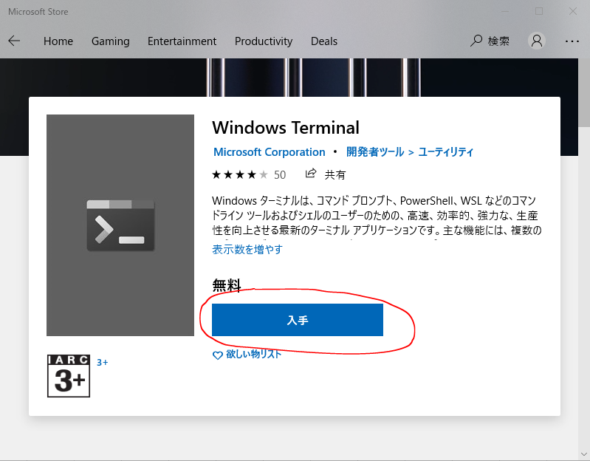

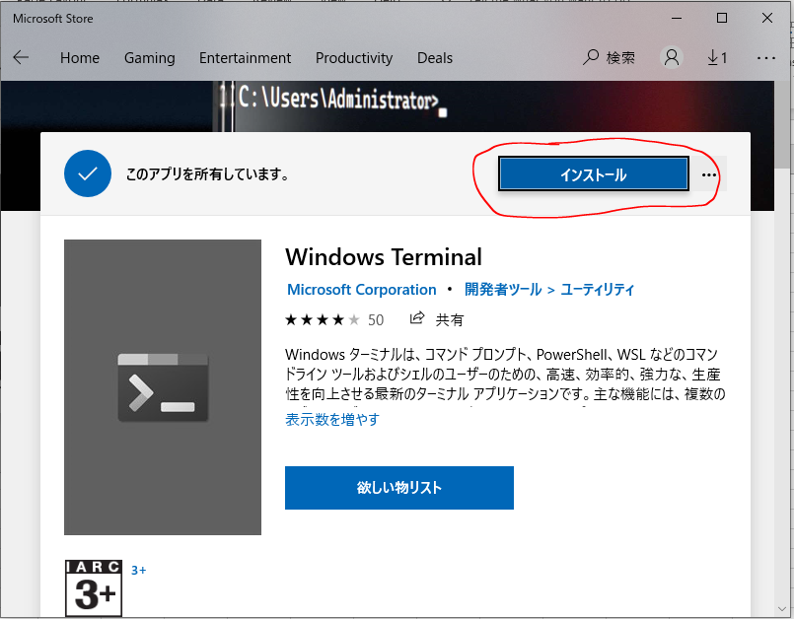

Install WSL
Đảm bảo hệ thống của bạn là Windows 10 (64 bit, version 1607) trở đi hoặc Windows Server 2019, kiểm tra bằng lệnh trong PowerShell
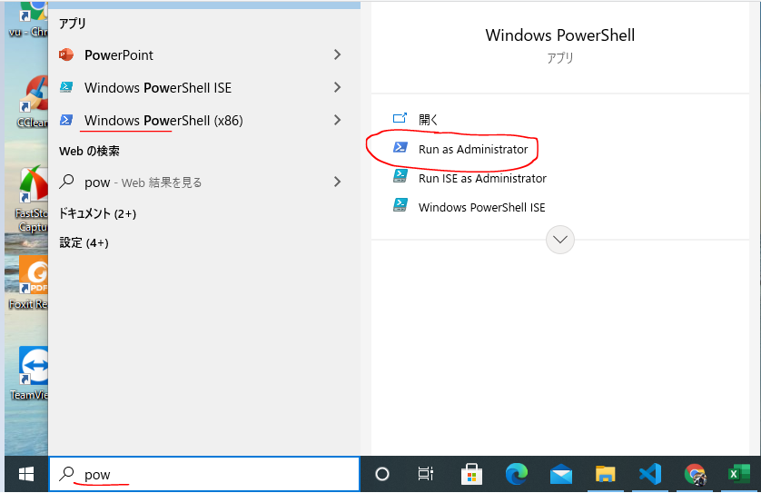

 | [System.Environment]::OSVersion.Version

Kiểm tra đã kích hoạt chế độ hỗ trợ ảo hóa của CPU (CPU Virtualization)
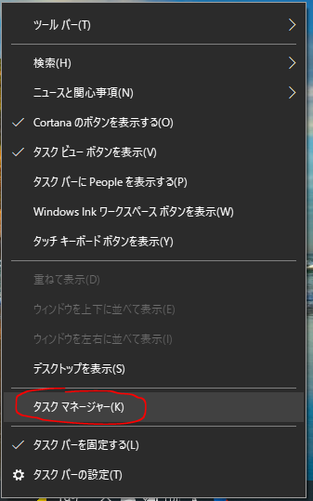
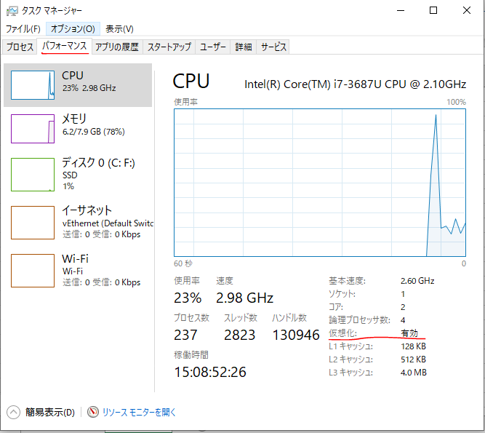

Kích hoạt tính năng Windows Subsystem for Linux
 | Enable-WindowsOptionalFeature -Online -FeatureName Microsoft-Windows-Subsystem-Linux

 | dism.exe /online /enable-feature /featurename:Microsoft-Windows-Subsystem-Linux /all

kiểm tra danh dách các distro (bản linux) đã được cài đặt
 | wsl -l --all

truy cập vào Microsoft Store theo đường dẫn
 | https://aka.ms/wslstore

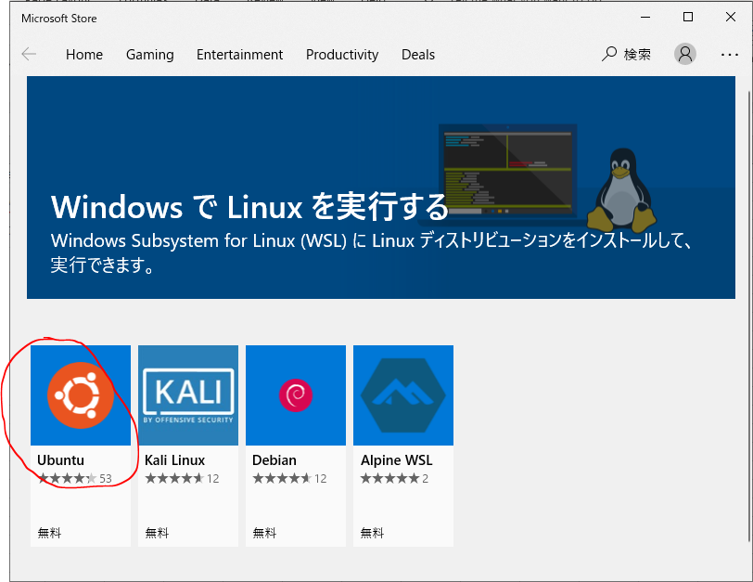

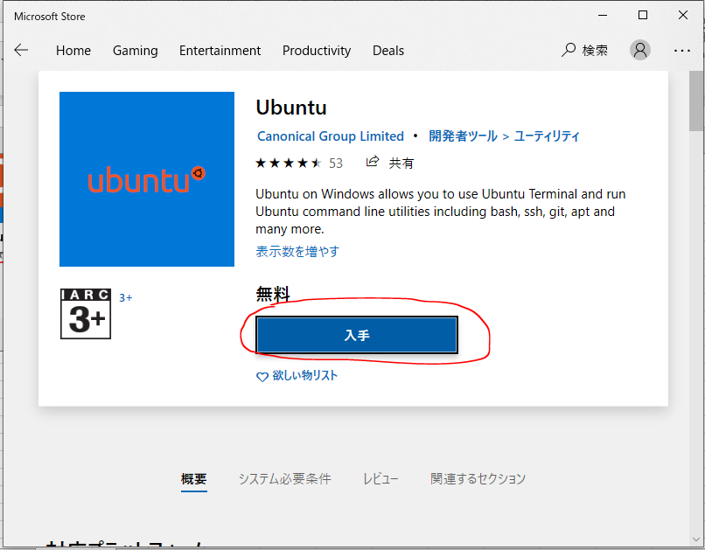

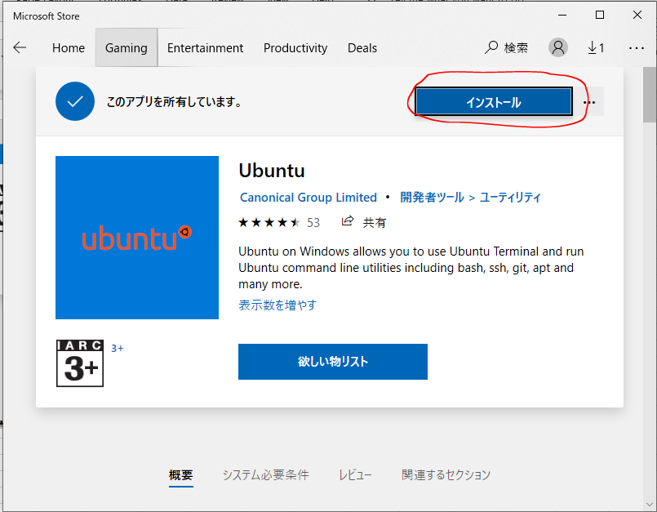

Thiết lập user và password cho Ubuntu
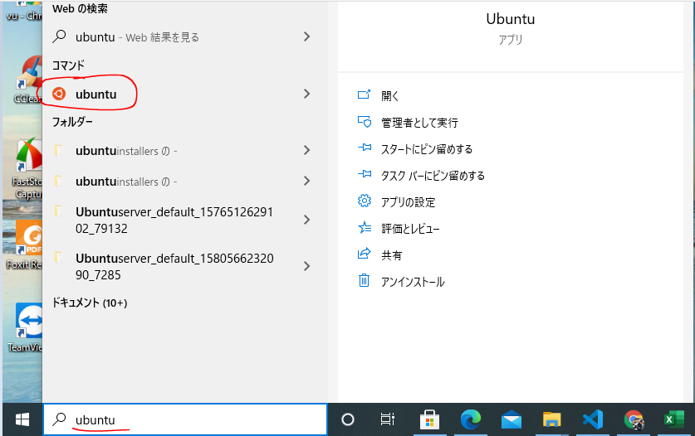

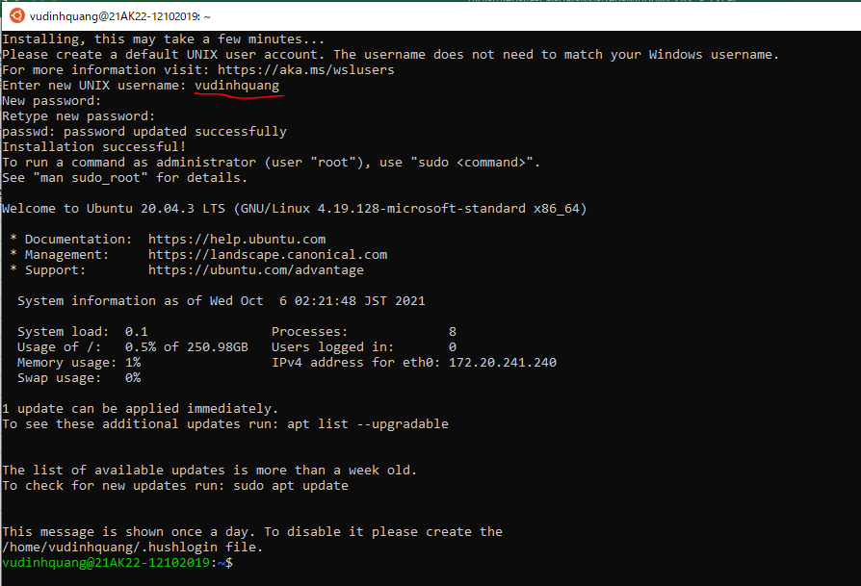

 |  | username: vudinhquang
 |  | pwd: 123456

Liệt kê danh sách các distro được cài đặt
 | wsl -l --all

Liệt kê danh sách các distro đang chạy
 | wsl -l --running

Chạy và vào ngay dòng lệnh của Distro mặc định
 | wsl

Cập nhật cho Ubuntu
 | sudo apt update -y
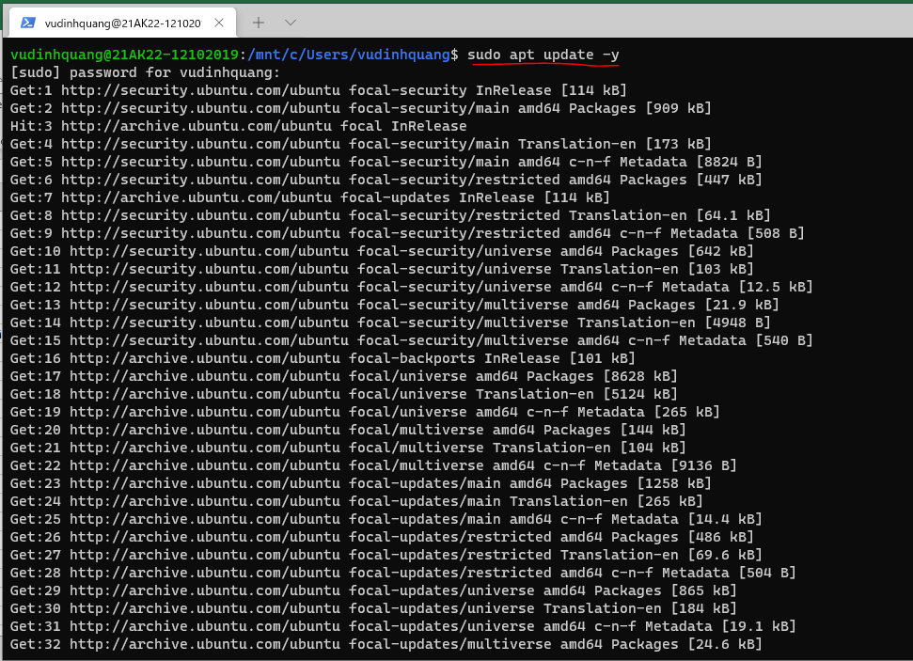

 | sudo apt upgrade -y
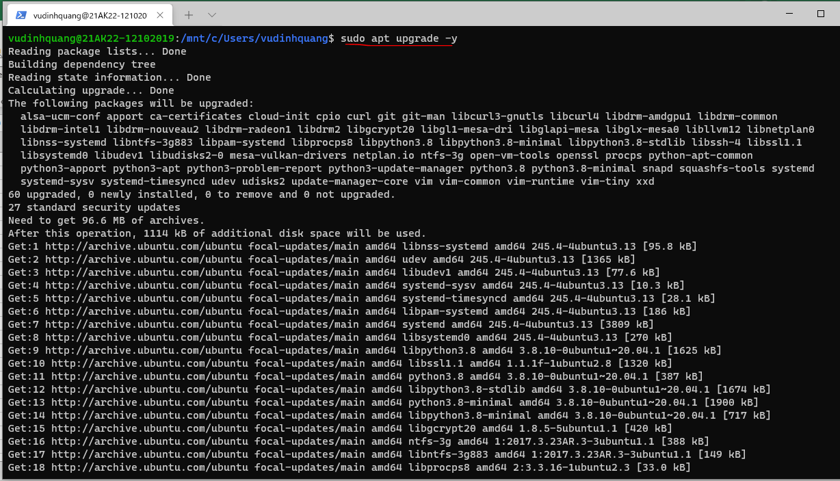

Thoát ra trở về dòng lệnh Windows
 | exit

Tương tác qua lại giữa Win-WSL
Windows gọi lệnh Linux
Ở giao diện dòng lệnh của Windows (CMD, PowerShell, hoặc Windows Terminal) - có thể gọi, thi hành các lệnh có trong Ubuntu
 | wsl nano
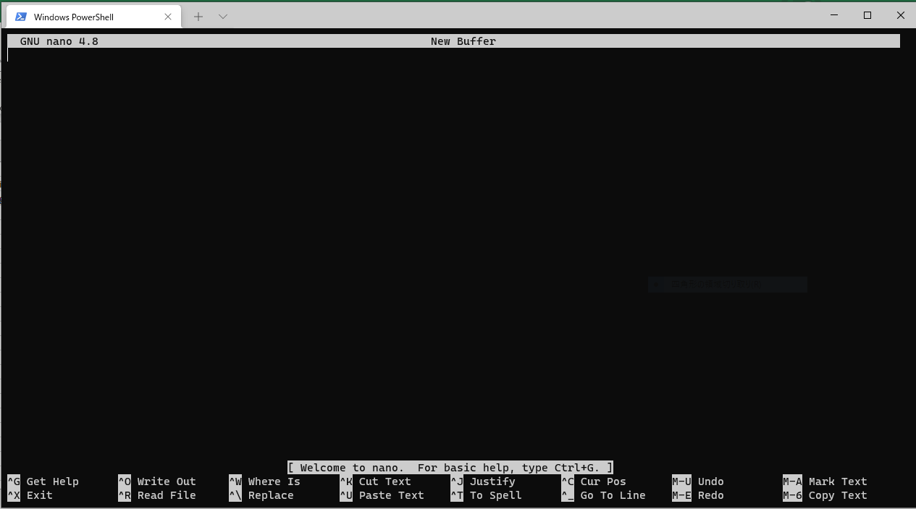

 | wsl ping google.com

 | wsl curl google.com

Có thể duyệt hệ thống file của Ubuntu từ File Explore, tại địa chỉ \\wsl$\Ubuntu

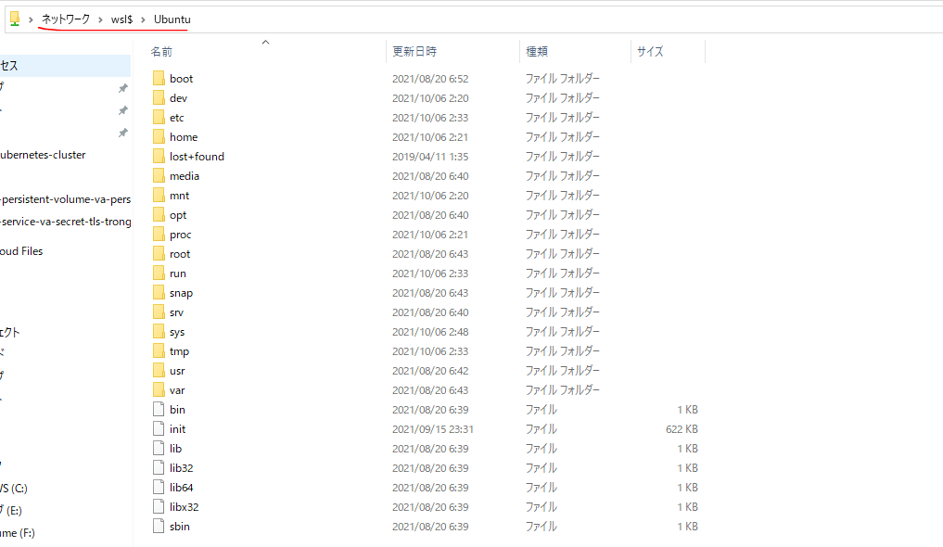

Linux gọi lệnh Windows
 | explorer.exe
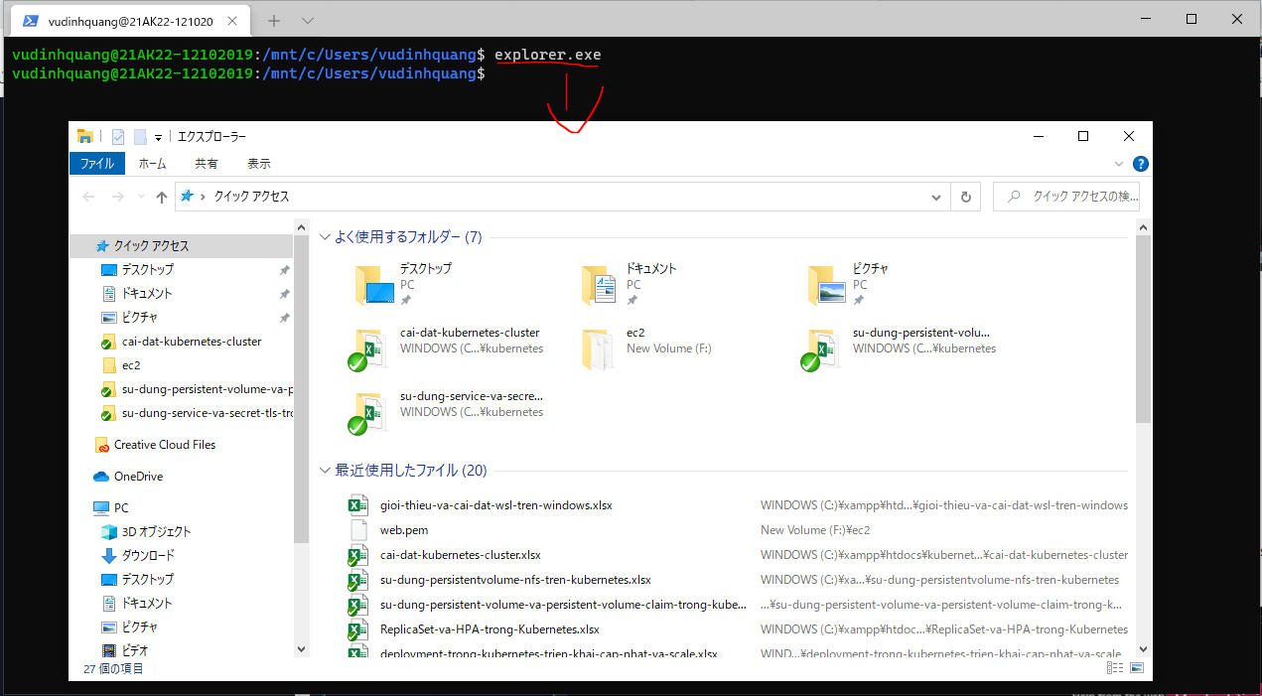

 | ipconfig.exe
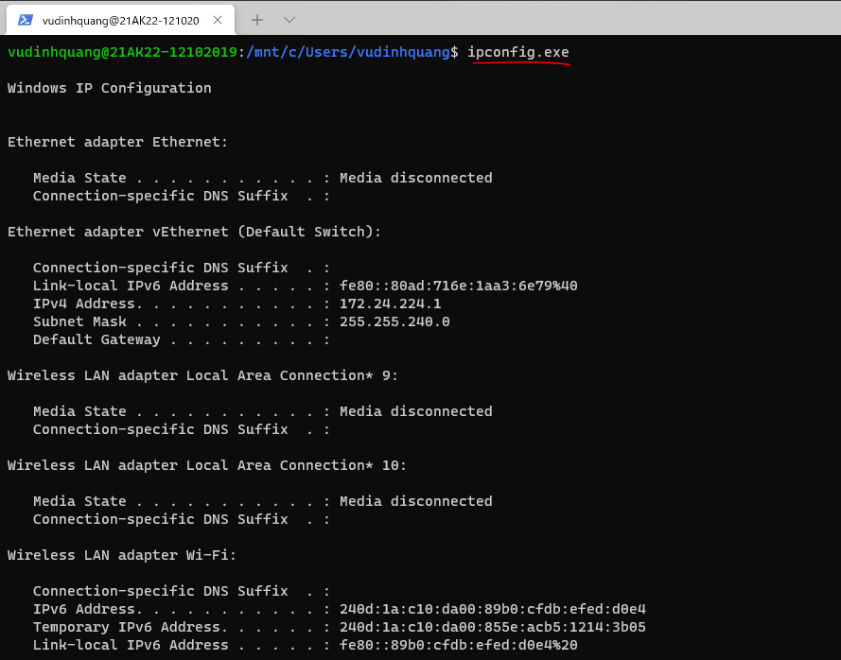

Phối hợp giữa lệnh của Window và lệnh của Linux
 | ipconfig.exe | grep "IPv4"

Cấu trúc thư mục của Ubuntu
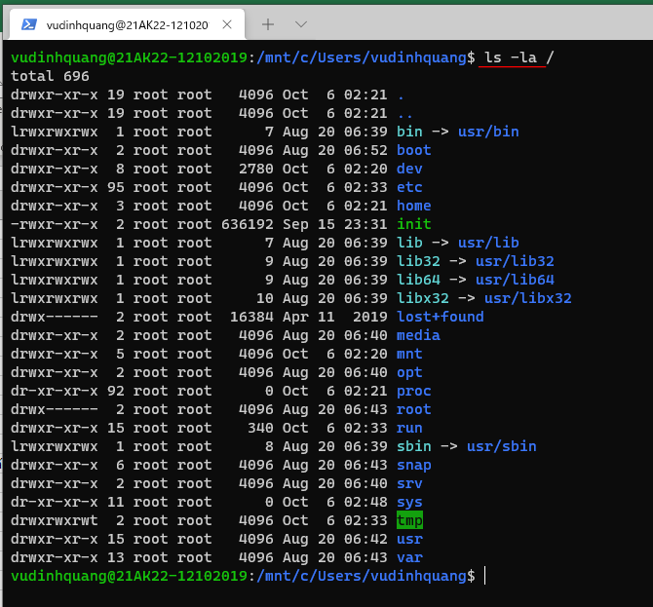

Trong đó ổ C của hệ điều hành Window vào đường dẫn là /mnt/c nên trong Ubuntu có thể truy cập được hệ thống file ổ C của hệ điều hành Window
 | cd /mnt/c

